Activité
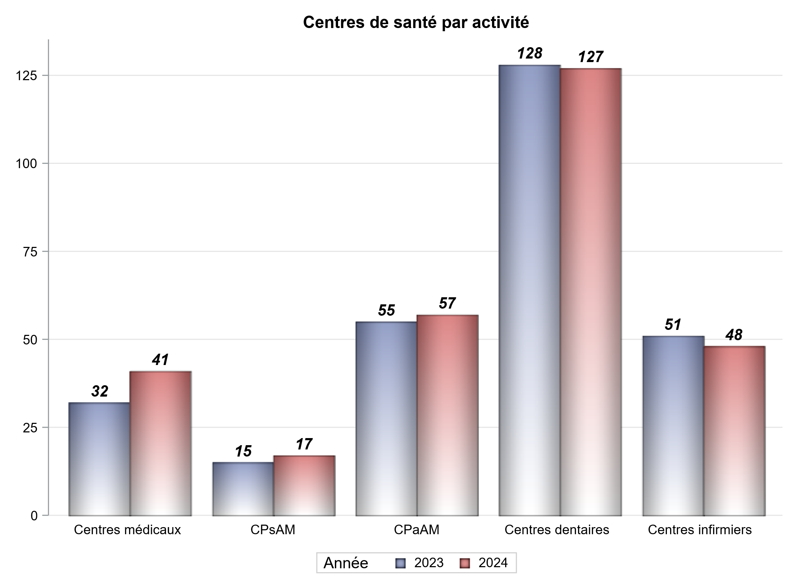

Implantation
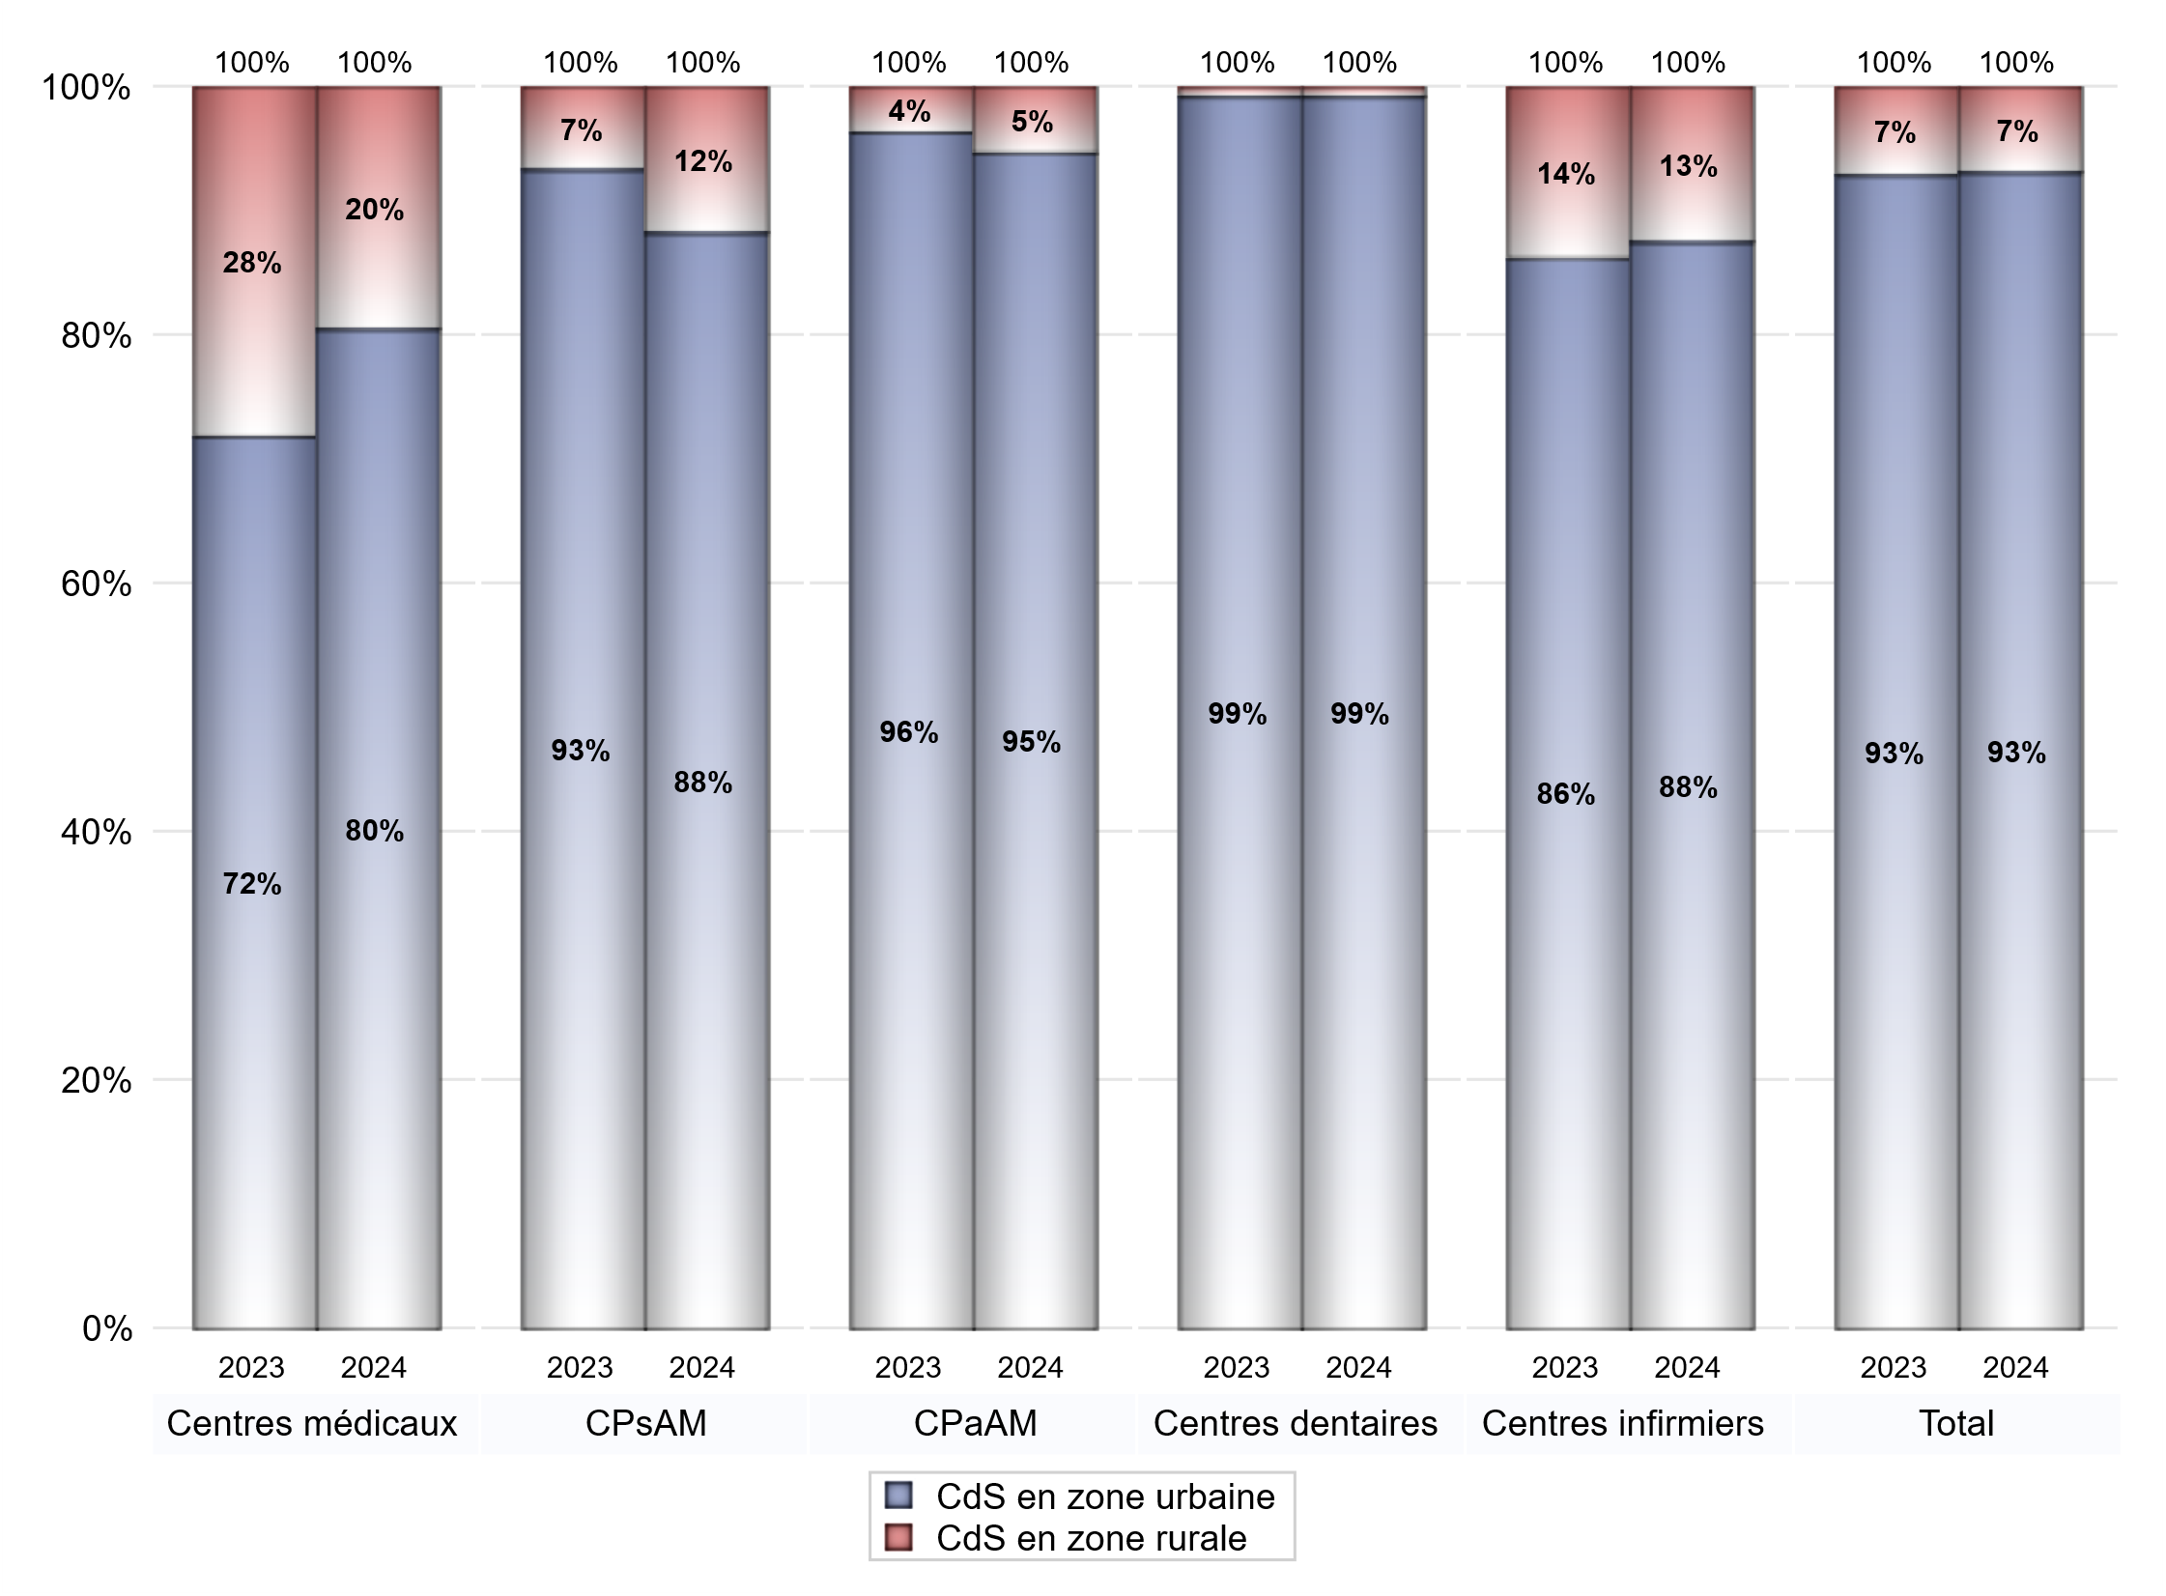
ZONE D'IMPLANTATION DES CENTRES
 | centres médicaux |  |  | Centres de santé polyvalents sans auxiliaires médicaux CPsAM |  | Centres de santé polyvalents avec auxiliaires médicaux CPaAM |  | Total centres à activité médicale | Centres de santé dentaires |  |  | Centres de santé infirmiers |  | Grand Total | Dont centres de santé pluri professionnels
 | avec MG et avec auxiliaires médicaux | avec MG et sans auxiliaires médicaux | sans MG | avec MG | sans MG | avec MG | sans MG |  | avec MG et avec auxiliaires médicaux | avec MG et sans auxiliaires médicaux | sans MG | avec MG | sans MG
CdS en zone urbaine | 12 | 15 | 6 | 12 | 3 | 43 | 11 | 102 | 2 | 0 | 124 | 2 | 40 | 270 | 60
Sous total zone urbaine | 33 |  |  | 15 |  | 54 |  |  | 126 |  |  | 42
Dont QPV | 0 | 2 | 0 | 2 | 0 | 12 | 1 | 17 | 1 | 0 | 1 | 0 | 4 | 23 | 14
Dont quartier vécu | 1 | 1 | 1 | 1 | 0 | 4 | 0 | 8 | 0 | 0 | 7 | 0 | 1 | 16 | 5
Dont zone prioritaire du SROS | 8 | 8 | 3 | 5 | 2 | 15 | 2 | 43 | 0 | 0 | 27 | 1 | 11 | 82 | 25
CdS en zone rurale | 2 | 6 | 0 | 2 | 0 | 3 | 0 | 13 | 0 | 0 | 1 | 0 | 6 | 20 | 6
Sous total zone rurale | 8 |  |  | 2 |  | 3 |  |  | 1 |  |  | 6
Dont zone prioritaire du SROS | 2 | 6 | 0 | 1 | 0 | 1 | 0 | 10 | 0 | 0 | 0 | 0 | 1 | 11 | 3
Total(sous total zone urbaine + sous total zone rurale) | 41 |  |  | 17 |  | 57 |  | 115 | 127 |  |  | 48 |  | 290 | 66

Gestionnaires
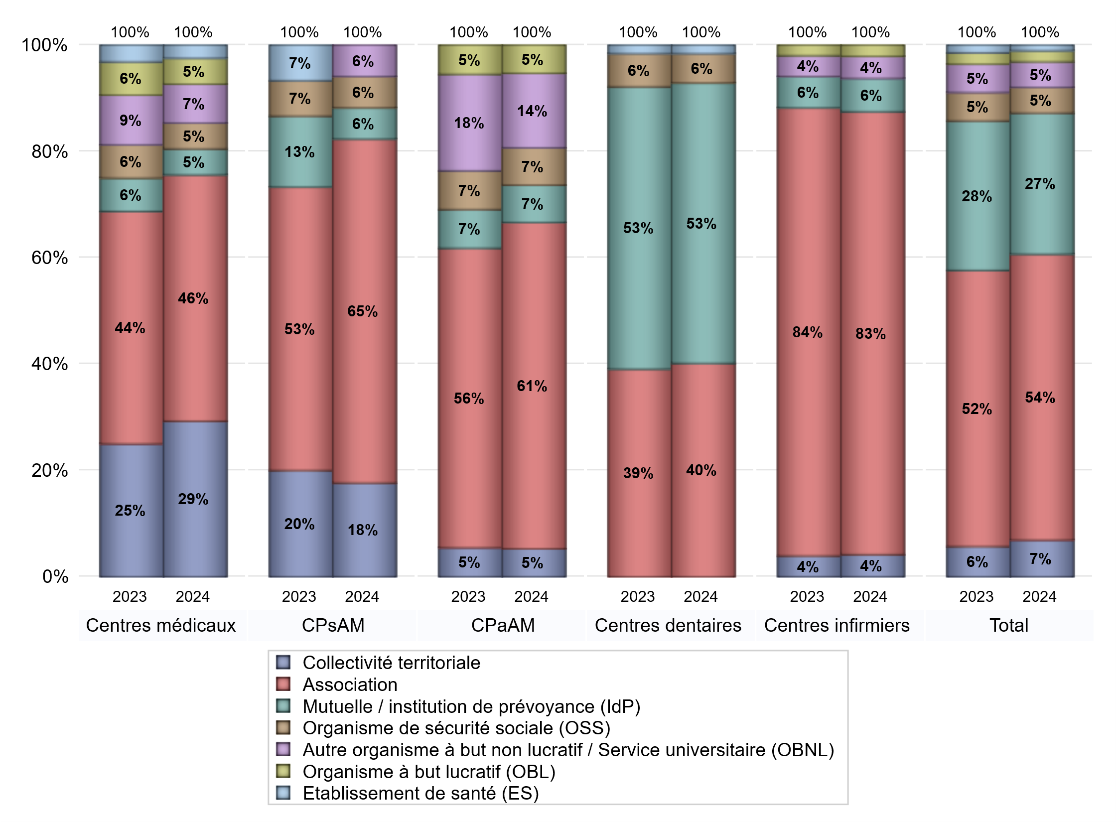
NOMBRE DE CENTRES DE SANTE PAR GESTIONNAIRE
 | centres médicaux |  |  | Centres de santé polyvalents sans auxiliaires médicaux CPsAM |  | Centres de santé polyvalents avec auxiliaires médicaux CPaAM |  | Total centres à activité médicale | Centres de santé dentaires |  |  | Centres de santé infirmiers |  | Grand Total | Dont centres de santé pluri professionnels
 | avec MG et avec auxiliaires médicaux | avec MG et sans auxiliaires médicaux | sans MG | avec MG | sans MG | avec MG | sans MG |  | avec MG et avec auxiliaires médicaux | avec MG et sans auxiliaires médicaux | sans MG | avec MG | sans MG
Collectivité territoriale | 6 | 6 | 0 | 3 | 0 | 3 | 0 | 18 | 0 | 0 | 0 | 0 | 2 | 20 | 10
Sous total Collectivité territoriale | 12 |  |  | 3 |  | 3 |  |  | 0 |  |  | 2
Association | 4 | 12 | 3 | 8 | 3 | 26 | 9 | 65 | 0 | 0 | 51 | 2 | 38 | 156 | 33
Sous total Association | 19 |  |  | 11 |  | 35 |  |  | 51 |  |  | 40
Mutuelle / institution de prévoyance (IdP) | 0 | 0 | 2 | 1 | 0 | 3 | 1 | 7 | 2 | 0 | 65 | 0 | 3 | 77 | 5
Sous total IdP | 2 |  |  | 1 |  | 4 |  |  | 67 |  |  | 3
Organisme de sécurité sociale (OSS) | 1 | 1 | 0 | 1 | 0 | 4 | 0 | 7 | 0 | 0 | 7 | 0 | 0 | 14 | 5
Sous total OSS | 2 |  |  | 1 |  | 4 |  |  | 7 |  |  | 0
Autre organisme à but non lucratif / Service universitaire (OBNL) | 1 | 2 | 0 | 1 | 0 | 7 | 1 | 12 | 0 | 0 | 0 | 0 | 2 | 14 | 8
Sous total OBNL | 3 |  |  | 1 |  | 8 |  |  | 0 |  |  | 2
Organisme à but lucratif (OBL) | 1 | 0 | 1 | 0 | 0 | 3 | 0 | 5 | 0 | 0 | 0 | 0 | 1 | 6 | 4
Sous total OBL | 2 |  |  | 0 |  | 3 |  |  | 0 |  |  | 1
Autre organisme à but lucratif | 0 | 0 | 0 | 0 | 0 | 0 | 0 | 0 | 0 | 0 | 0 | 0 | 0 | 0 | 0
Sous total Autre OBL | 0 |  |  | 0 |  | 0 |  |  | 0 |  |  | 0
Etablissement de santé (ES) | 1 | 0 | 0 | 0 | 0 | 0 | 0 | 1 | 0 | 0 | 2 | 0 | 0 | 3 | 1
Sous total ES | 1 |  |  | 0 |  | 0 |  |  | 2 |  |  | 0
Etat | 0 | 0 | 0 | 0 | 0 | 0 | 0 | 0 | 0 | 0 | 0 | 0 | 0 | 0 | 0
Sous total SU | 0 |  |  | 0 |  | 0 |  |  | 0 |  |  | 0
Total | 41 |  |  | 17 |  | 57 |  | 115 | 127 |  |  | 48 |  | 290 | 66

Effectifs
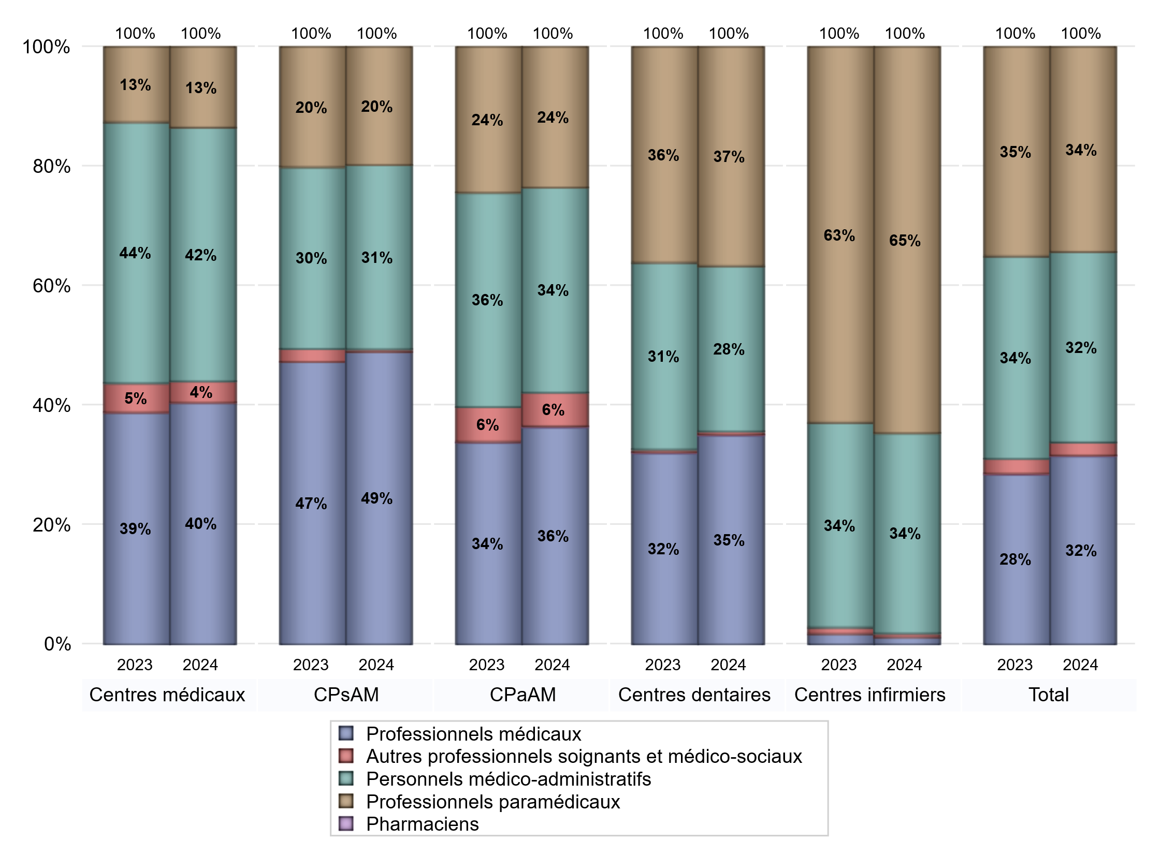
EFFECTIFS DES CENTRES
 | centres médicaux | Centres de santé polyvalents sans auxiliaires médicaux CPsAM | Centres de santé polyvalents avec auxiliaires médicaux CPaAM | Total centres à activité médicale | Centres de santé dentaires | Centres de santé infirmiers | Grand Total
Professionnels médicaux (1) | 159 | 119 | 434 | 712 | 665 | 8 | 1385
Dont Médecins généralistes | 100 | 62 | 237 | 399 | 5 | 5 | 409
Dont Autres médecins spécialistes | 40 | 12 | 128 | 180 | 7 | 1 | 188
Dont Sages-Femmes | 19 | 8 | 19 | 46 | 1 | 2 | 49
Dont Chrirurgiens dentistes | 0 | 37 | 49 | 86 | 646 | 0 | 732
Dont Autres professionnels médicaux | 0 | 0 | 1 | 1 | 6 | 0 | 7
Professionnels paramédicaux (2) | 53 | 48 | 281 | 382 | 697 | 428 | 1507
Dont Infirmiers | 11 | 8 | 131 | 150 | 10 | 423 | 583
Dont Assistants dentaires | 0 | 38 | 46 | 84 | 675 | 0 | 759
Dont Autres | 42 | 2 | 104 | 148 | 12 | 5 | 165
Pharmaciens (3) | 0 | 0 | 2 | 2 | 2 | 0 | 4
Total Professionnels de santé (1)+(2)(+3) | 212 | 167 | 717 | 1096 | 1364 | 436 | 2896
Autres professionnels soignants et médico-sociaux (4) | 14 | 1 | 67 | 82 | 10 | 4 | 96
Personnels médico-administratifs (5) | 167 | 75 | 410 | 652 | 526 | 222 | 1400
Total (1)+(2)+(3)+(4)+(5) | 393 | 243 | 1194 | 1830 | 1900 | 662 | 4392

Fonctionnement
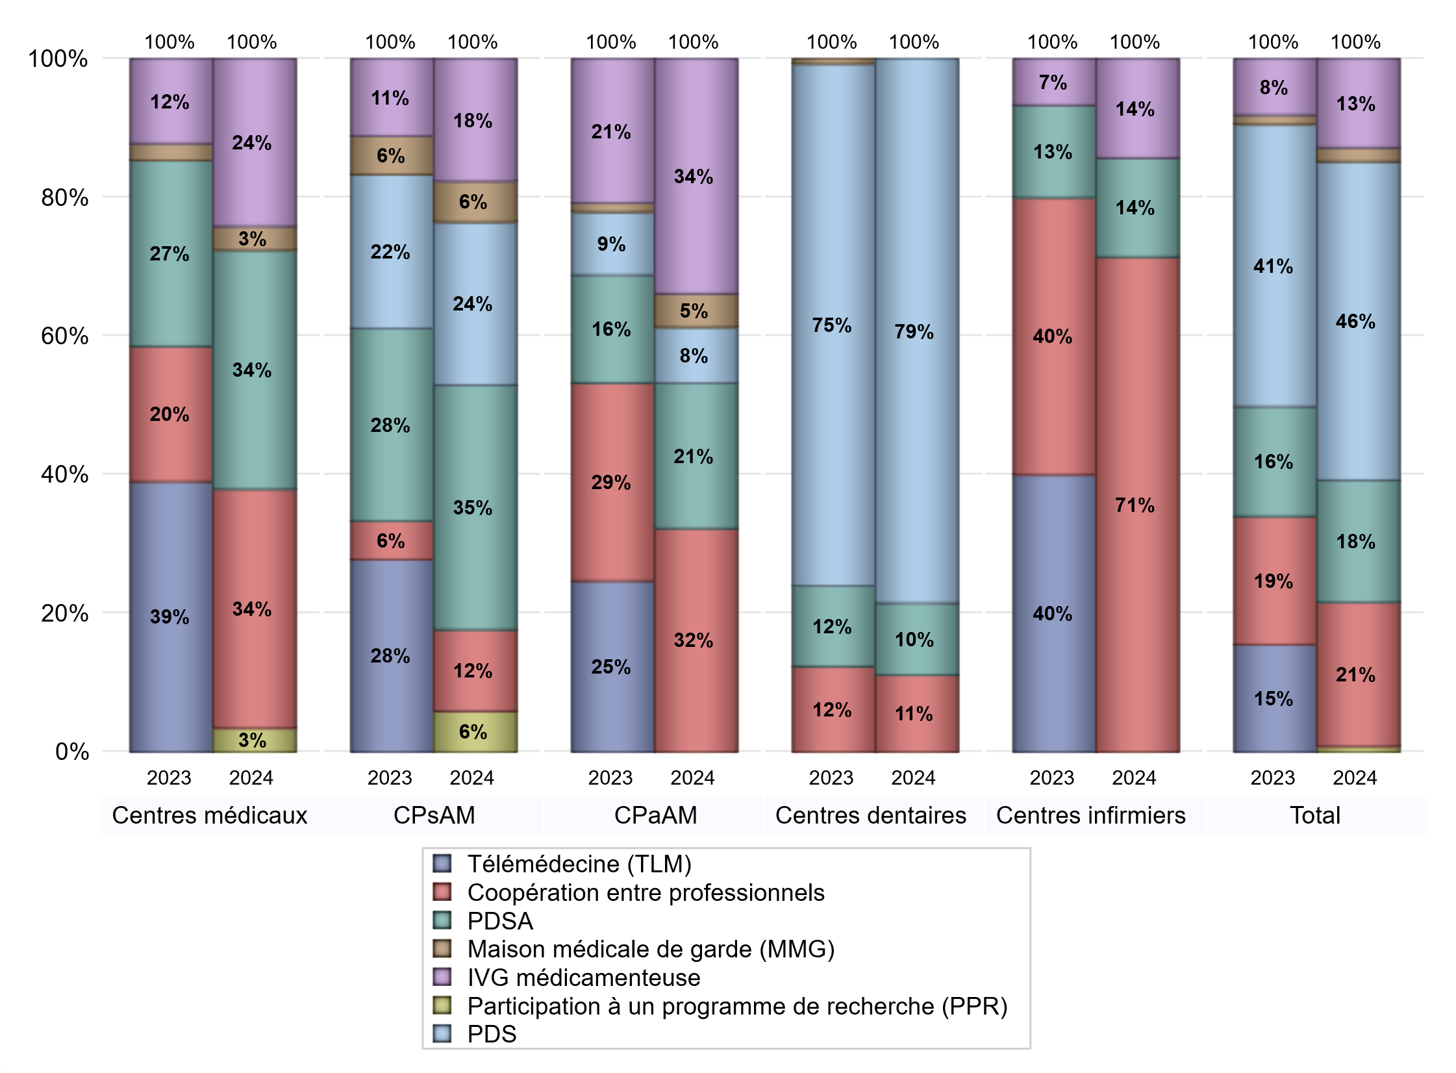
FONCTIONNEMENT(PDSA/MMG/IVG/TLM/PPR/COOP)
 | centres médicaux |  |  | Centres de santé polyvalents sans auxiliaires médicaux CPsAM |  | Centres de santé polyvalents avec auxiliaires médicaux CPaAM |  | Total centres à activité médicale | Centres de santé dentaires |  |  | Centres de santé infirmiers |  | Grand Total | Dont centres de santé pluri professionnels
 | avec MG et avec auxiliaires médicaux | avec MG et sans auxiliaires médicaux | sans MG | avec MG | sans MG | avec MG | sans MG |  | avec MG et avec auxiliaires médicaux | avec MG et sans auxiliaires médicaux | sans MG | avec MG | sans MG
PDSA au sein du centre | 4 | 4 | 0 | 3 | 0 | 4 | 6 | 21 | 1 | 0 | 12 | 0 | 0 | 34 | 9
PDSA en dehors du centre | 2 | 0 | 0 | 3 | 0 | 3 | 0 | 8 | 0 | 0 | 1 | 1 | 0 | 10 | 8
Sous total 1 PDSA | 6 | 4 | 0 | 6 | 0 | 7 | 6 | 29 | 1 | 0 | 13 | 1 | 0 | 44 | 17
Sous total PDSA | 10 |  |  | 6 |  | 13 |  |  | 14 |  |  | 1
PDS au sein du centre | 0 | 0 | 0 | 3 | 1 | 5 | 0 | 9 | 2 | 0 | 103 | 0 | 0 | 114 | 7
PDS en dehors du centre | 0 | 0 | 0 | 0 | 0 | 0 | 0 | 0 | 0 | 0 | 1 | 0 | 0 | 1 | 0
Sous Total 1 PDS | 0 | 0 | 0 | 3 | 1 | 5 | 0 | 9 | 2 | 0 | 104 | 0 | 0 | 115 | 7
Sous total PDS | 0 |  |  | 4 |  | 5 |  |  | 106 |  |  | 0
Maison médicale de garde (MMG) | 1 | 0 | 0 | 1 | 0 | 3 | 0 | 5 | 0 | 0 | 0 | 0 | 0 | 5 | 5
Sous total MMG | 1 |  |  | 1 |  | 3 |  |  | 0 |  |  | 0
IVG instrumentale | 0 | 0 | 0 | 0 | 0 | 0 | 0 | 0 | 0 | 0 | 0 | 0 | 0 | 0 | 0
Sous total IVGI | 0 |  |  | 0 |  | 0 |  |  | 0 |  |  | 0
IVG médicamenteuse | 2 | 5 | 0 | 2 | 1 | 20 | 1 | 31 | 0 | 0 | 0 | 0 | 1 | 32 | 22
Sous total IVGM | 7 |  |  | 3 |  | 21 |  |  | 0 |  |  | 1
Participation à un programme de recherche (PPR) | 1 | 0 | 0 | 1 | 0 | 0 | 0 | 2 | 0 | 0 | 0 | 0 | 0 | 2 | 1
Sous total PPR | 1 |  |  | 1 |  | 0 |  |  | 0 |  |  | 0
Coopération entre professionnels | 5 | 4 | 1 | 1 | 1 | 11 | 9 | 32 | 0 | 0 | 15 | 0 | 5 | 52 | 16
Sous total Coop | 10 |  |  | 2 |  | 20 |  |  | 15 |  |  | 5
Total | 29 |  |  | 17 |  | 62 |  | 108 | 135 |  |  | 7 |  | 250 | 68

Prévention
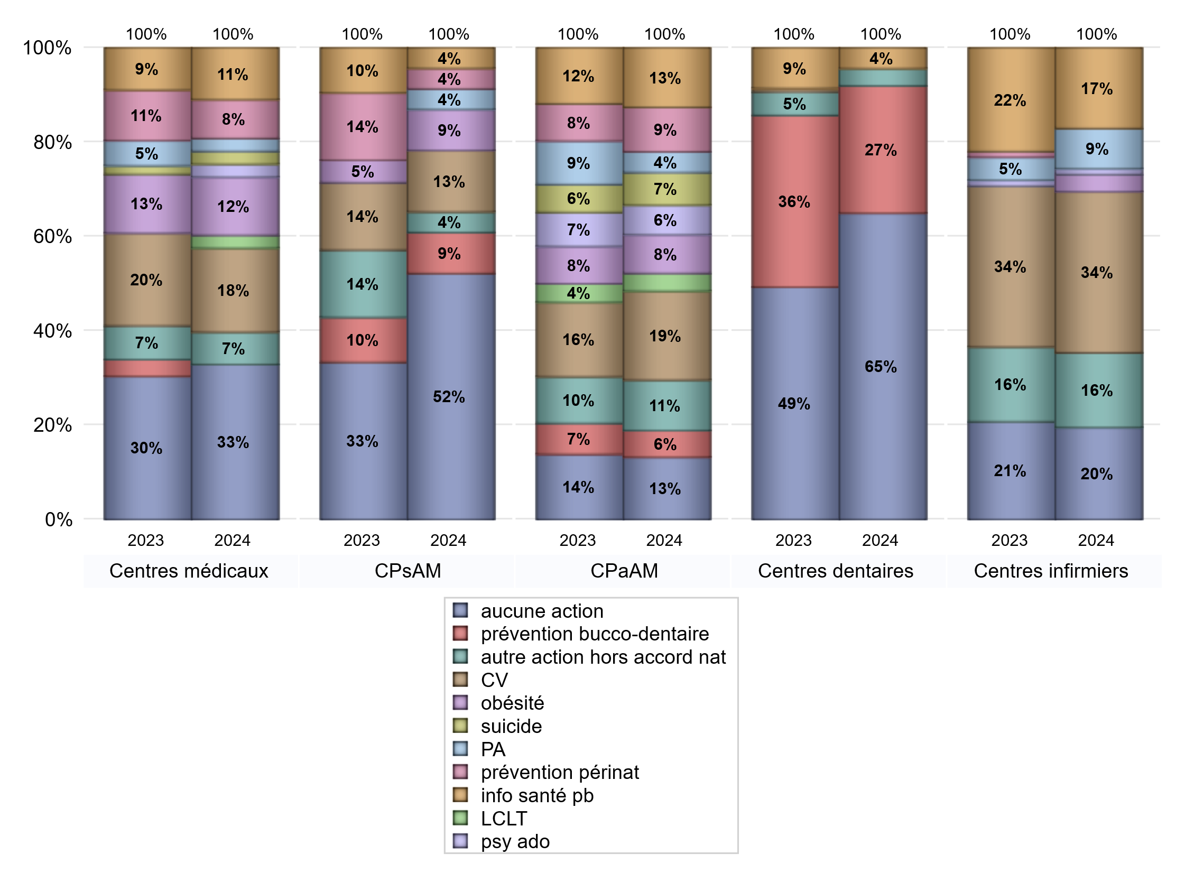
ACTIONS DE PREVENTION
 | centres médicaux |  |  | Centres de santé polyvalents sans auxiliaires médicaux CPsAM |  | Centres de santé polyvalents avec auxiliaires médicaux CPaAM |  | Total centres à activité médicale | Centres de santé dentaires |  |  | Centres de santé infirmiers |  | Grand Total | Dont centres de santé pluri professionnels
 | avec MG et avec auxiliaires médicaux | avec MG et sans auxiliaires médicaux | sans MG | avec MG | sans MG | avec MG | sans MG |  | avec MG et avec auxiliaires médicaux | avec MG et sans auxiliaires médicaux | sans MG | avec MG | sans MG
Aucune action | 8 | 12 | 4 | 11 | 1 | 12 | 9 | 57 | 2 | 0 | 87 | 0 | 16 | 162 | 24
Sous total aucune action | 24 |  |  | 12 |  | 21 |  |  | 89 |  |  | 16
Amélioration de la couverture vaccinale CV) | 4 | 8 | 1 | 2 | 1 | 28 | 2 | 46 | 0 | 0 | 0 | 1 | 27 | 74 | 33
Sous total CV | 13 |  |  | 3 |  | 30 |  |  | 0 |  |  | 28
Lutte contre la tuberculose (LCLT) | 0 | 1 | 1 | 0 | 0 | 6 | 0 | 8 | 0 | 0 | 0 | 0 | 0 | 8 | 6
Sous total LCLT | 2 |  |  | 0 |  | 6 |  |  | 0 |  |  | 0
Surpoids et obésité chez l'enfant | 5 | 4 | 0 | 2 | 0 | 13 | 0 | 24 | 0 | 0 | 0 | 1 | 2 | 27 | 19
Sous total obésité | 9 |  |  | 2 |  | 13 |  |  | 0 |  |  | 3
Souffrance psychique et conduites addictives chez l'adolescent de 12 à 25 ans | 1 | 1 | 0 | 0 | 0 | 10 | 0 | 12 | 0 | 0 | 0 | 0 | 1 | 13 | 11
Sous total souffrance psy ado | 2 |  |  | 0 |  | 10 |  |  | 0 |  |  | 1
Prévention du suicide | 0 | 2 | 0 | 0 | 0 | 11 | 0 | 13 | 0 | 0 | 0 | 0 | 0 | 13 | 11
Sous total prévention suicide | 2 |  |  | 0 |  | 11 |  |  | 0 |  |  | 0
Prévention spécifique en direction des personnes âgées pour les régions non incluses dans les expérimentations PAERPA | 1 | 1 | 0 | 1 | 0 | 7 | 0 | 10 | 0 | 0 | 0 | 0 | 7 | 17 | 8
Sous total prévention PA | 2 |  |  | 1 |  | 7 |  |  | 0 |  |  | 7
Prévention périnatale | 1 | 5 | 0 | 0 | 1 | 14 | 1 | 22 | 0 | 0 | 0 | 0 | 0 | 22 | 15
Sous total prévention périnat | 6 |  |  | 1 |  | 15 |  |  | 0 |  |  | 0
Mission de relais d'information ou d'action de santé publique dans les thèmes visés par l'accord national | 3 | 4 | 1 | 1 | 0 | 19 | 1 | 29 | 0 | 0 | 6 | 0 | 14 | 49 | 22
Sous total info santé pb | 8 |  |  | 1 |  | 20 |  |  | 6 |  |  | 14
Prévention bucco-dentaire (mission de santé publique dentaire ou bilan bucco dentaire) | 0 | 0 | 0 | 1 | 1 | 9 | 0 | 11 | 0 | 0 | 37 | 0 | 0 | 48 | 9
Sous total prévention bucco-dentaire | 0 |  |  | 2 |  | 9 |  |  | 37 |  |  | 0
Autre action non visée dans l'accord national | 1 | 3 | 1 | 0 | 1 | 16 | 1 | 23 | 0 | 0 | 5 | 1 | 12 | 41 | 18
Sous total autre action hors accord nat | 5 |  |  | 1 |  | 17 |  |  | 5 |  |  | 13

Total1 des Centres de santé avec au moins une action | 6 | 9 | 2 | 3 | 2 | 34 | 2 | 58 | 0 | 0 | 38 | 2 | 30 | 128 | 42
Total2 des Centres de santé avec au moins une action | 17 |  |  | 5 |  | 36 |  |  | 38 |  |  | 32

ETP
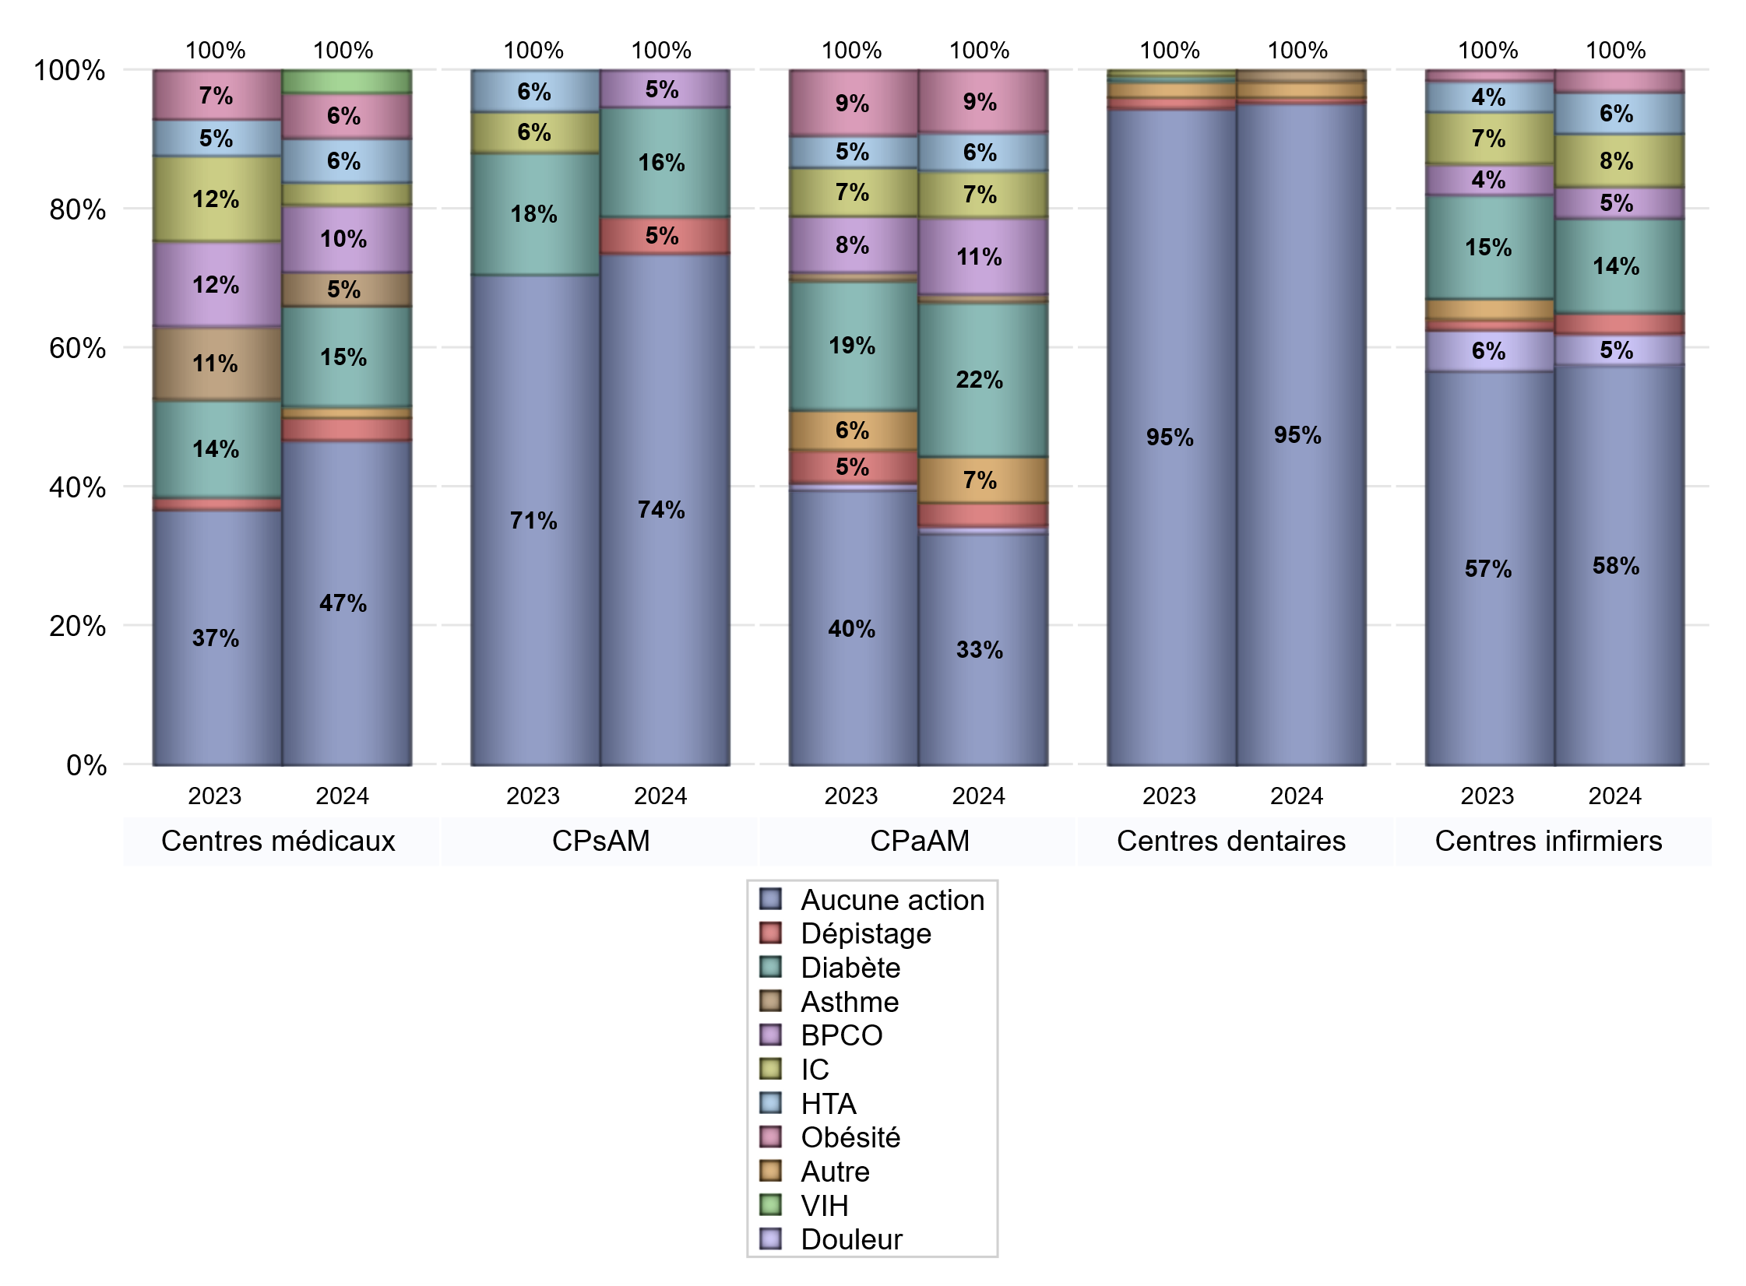
EDUCATION THERAPEUTIQUE DU PATIENT
 | centres médicaux |  |  | Centres de santé polyvalents sans auxiliaires médicaux CPsAM |  | Centres de santé polyvalents avec auxiliaires médicaux CPaAM |  | Total centres à activité médicale | Centres de santé dentaires |  |  | Centres de santé infirmiers |  | Grand Total | Dont centres de santé pluri professionnels
 | avec MG et avec auxiliaires médicaux | avec MG et sans auxiliaires médicaux | sans MG | avec MG | sans MG | avec MG | sans MG |  | avec MG et avec auxiliaires médicaux | avec MG et sans auxiliaires médicaux | sans MG | avec MG | sans MG
Aucune action | 9 | 14 | 6 | 12 | 2 | 22 | 8 | 73 | 2 | 0 | 121 | 2 | 36 | 234 | 36
Sous total aucune action | 29 |  |  | 14 |  | 30 |  |  | 123 |  |  | 38
Diabète | 4 | 5 | 0 | 2 | 1 | 19 | 1 | 32 | 0 | 0 | 0 | 0 | 9 | 41 | 24
Sous total diabète | 9 |  |  | 3 |  | 20 |  |  | 0 |  |  | 9
Asthme | 1 | 2 | 0 | 0 | 0 | 1 | 0 | 4 | 0 | 0 | 2 | 0 | 0 | 6 | 2
Sous total asthme | 3 |  |  | 0 |  | 1 |  |  | 2 |  |  | 0
BPCO | 2 | 4 | 0 | 0 | 1 | 10 | 0 | 17 | 0 | 0 | 0 | 0 | 3 | 20 | 12
Sous total BPCO | 6 |  |  | 1 |  | 10 |  |  | 0 |  |  | 3
Insuffisance cardiaque (IC) | 1 | 1 | 0 | 0 | 0 | 6 | 0 | 8 | 0 | 0 | 0 | 0 | 5 | 13 | 7
Sous total IC | 2 |  |  | 0 |  | 6 |  |  | 0 |  |  | 5
HTA | 3 | 1 | 0 | 0 | 0 | 4 | 1 | 9 | 0 | 0 | 0 | 0 | 4 | 13 | 7
Sous total HTA | 4 |  |  | 0 |  | 5 |  |  | 0 |  |  | 4
Lombalgie chronique (LC) | 0 | 0 | 0 | 0 | 0 | 0 | 0 | 0 | 0 | 0 | 0 | 0 | 0 | 0 | 0
Sous total LC | 0 |  |  | 0 |  | 0 |  |  | 0 |  |  | 0
Obésité | 2 | 2 | 0 | 0 | 0 | 8 | 0 | 12 | 0 | 0 | 0 | 0 | 2 | 14 | 10
Sous total obésité | 4 |  |  | 0 |  | 8 |  |  | 0 |  |  | 2
VIH | 0 | 2 | 0 | 0 | 0 | 0 | 0 | 2 | 0 | 0 | 0 | 0 | 0 | 2 | 0
Sous total VIH | 2 |  |  | 0 |  | 0 |  |  | 0 |  |  | 0
Douleur | 0 | 0 | 0 | 0 | 0 | 1 | 0 | 1 | 0 | 0 | 0 | 0 | 3 | 4 | 1
Sous total douleur | 0 |  |  | 0 |  | 1 |  |  | 0 |  |  | 3
Action de dépistage | 2 | 0 | 0 | 0 | 1 | 3 | 0 | 6 | 0 | 0 | 1 | 0 | 2 | 9 | 5
Sous total dépistage | 2 |  |  | 1 |  | 3 |  |  | 1 |  |  | 2
Autre | 1 | 0 | 0 | 0 | 0 | 4 | 2 | 7 | 0 | 0 | 3 | 0 | 0 | 10 | 5
Sous total autre | 1 |  |  | 0 |  | 6 |  |  | 3 |  |  | 0

Total1 des Centres de santé avec au moins une action | 5 | 7 | 0 | 2 | 1 | 24 | 3 | 42 | 0 | 0 | 4 | 0 | 10 | 56 | 30
Total2 des Centres de santé avec au moins une action | 12 |  |  | 3 |  | 27 |  |  | 4 |  |  | 10

promo santé
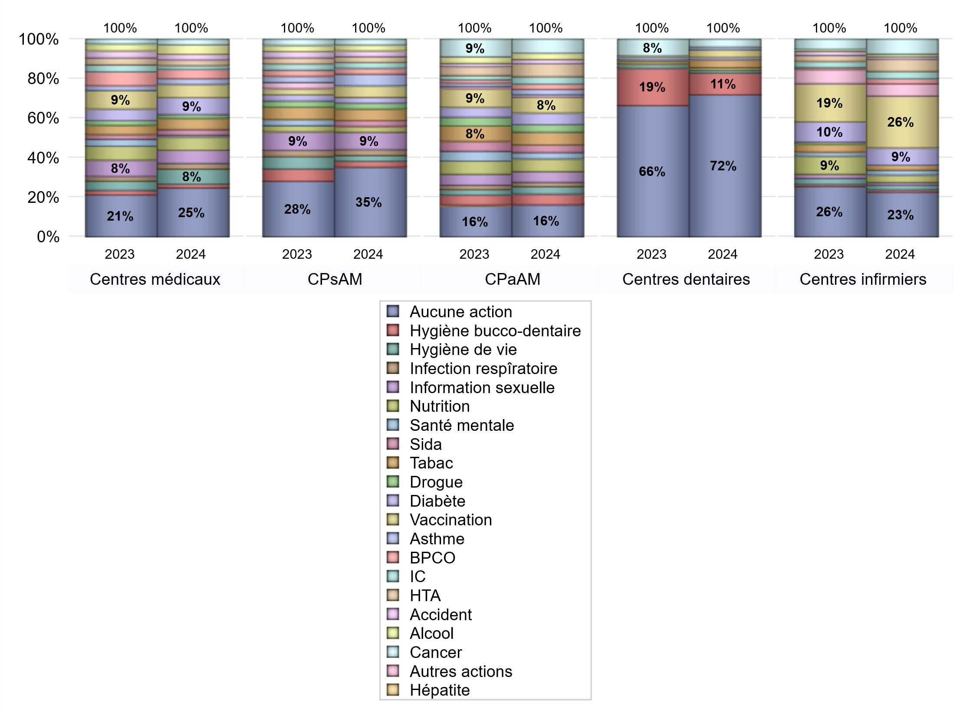
PROMOTION ET EDUCATION POUR LA SANTE
 | centres médicaux |  |  | Centres de santé polyvalents sans auxiliaires médicaux CPsAM |  | Centres de santé polyvalents avec auxiliaires médicaux CPaAM |  | Total centres à activité médicale | Centres de santé dentaires |  |  | Centres de santé infirmiers |  | Grand Total | Dont centres de santé pluri professionnels
 | avec MG et avec auxiliaires médicaux | avec MG et sans auxiliaires médicaux | sans MG | avec MG | sans MG | avec MG | sans MG |  | avec MG et avec auxiliaires médicaux | avec MG et sans auxiliaires médicaux | sans MG | avec MG | sans MG
Aucune action | 8 | 12 | 6 | 10 | 2 | 23 | 7 | 68 | 2 | 0 | 108 | 1 | 17 | 196 | 35
Sous total aucune action | 26 |  |  | 12 |  | 30 |  |  | 110 |  |  | 18
diabète | 4 | 5 | 0 | 1 | 0 | 11 | 0 | 21 | 0 | 0 | 2 | 0 | 7 | 30 | 15
Sous total diabète | 9 |  |  | 1 |  | 11 |  |  | 2 |  |  | 7
asthme | 1 | 2 | 0 | 2 | 0 | 5 | 0 | 10 | 0 | 0 | 2 | 0 | 0 | 12 | 6
Sous total asthme | 3 |  |  | 2 |  | 5 |  |  | 2 |  |  | 0
BPCO | 2 | 3 | 0 | 1 | 0 | 5 | 0 | 11 | 0 | 0 | 0 | 0 | 2 | 13 | 7
Sous total BPCO | 5 |  |  | 1 |  | 5 |  |  | 0 |  |  | 2
Insuffisance cardiaque (IC) | 1 | 1 | 0 | 1 | 0 | 5 | 2 | 10 | 0 | 0 | 0 | 0 | 3 | 13 | 6
Sous total IC | 2 |  |  | 1 |  | 7 |  |  | 0 |  |  | 3
HTA | 2 | 1 | 0 | 1 | 0 | 9 | 3 | 16 | 0 | 0 | 0 | 0 | 5 | 21 | 11
Sous total HTA | 3 |  |  | 1 |  | 12 |  |  | 0 |  |  | 5
Accident de la vie courante | 1 | 2 | 0 | 1 | 0 | 4 | 0 | 8 | 0 | 0 | 0 | 0 | 1 | 9 | 5
Sous total accident | 3 |  |  | 1 |  | 4 |  |  | 0 |  |  | 1
Alcool | 4 | 1 | 0 | 1 | 0 | 6 | 0 | 12 | 0 | 0 | 0 | 0 | 1 | 13 | 10
Sous total alcool | 5 |  |  | 1 |  | 6 |  |  | 0 |  |  | 1
cancer | 2 | 1 | 0 | 1 | 0 | 11 | 2 | 17 | 0 | 0 | 6 | 0 | 6 | 29 | 13
Sous total cancer | 3 |  |  | 1 |  | 13 |  |  | 6 |  |  | 6
Hépatite | 0 | 0 | 0 | 0 | 0 | 0 | 0 | 0 | 0 | 0 | 0 | 0 | 0 | 0 | 0
Sous total hépatite | 0 |  |  | 0 |  | 0 |  |  | 0 |  |  | 0
Hygiène bucco-dentaire | 1 | 1 | 0 | 1 | 0 | 10 | 0 | 13 | 0 | 0 | 17 | 1 | 0 | 31 | 12
Sous total hygiène bucco-dentaire | 2 |  |  | 1 |  | 10 |  |  | 17 |  |  | 1
Hygiène de vie | 3 | 5 | 0 | 1 | 0 | 7 | 0 | 16 | 0 | 0 | 2 | 0 | 2 | 20 | 10
Sous total hygiène de vie | 8 |  |  | 1 |  | 7 |  |  | 2 |  |  | 2
Infection respiratoire | 2 | 1 | 0 | 1 | 0 | 4 | 0 | 8 | 0 | 0 | 0 | 0 | 0 | 8 | 6
Sous total infection respîratoire | 3 |  |  | 1 |  | 4 |  |  | 0 |  |  | 0
Information sexuelle | 2 | 5 | 0 | 2 | 1 | 10 | 0 | 20 | 0 | 0 | 0 | 0 | 1 | 21 | 12
Sous total information sexuelle | 7 |  |  | 3 |  | 10 |  |  | 0 |  |  | 1
Nutrition | 5 | 2 | 0 | 1 | 0 | 10 | 2 | 20 | 0 | 0 | 2 | 0 | 3 | 25 | 15
Sous total nutrition | 7 |  |  | 1 |  | 12 |  |  | 2 |  |  | 3
santé mentale | 1 | 0 | 0 | 0 | 0 | 6 | 0 | 7 | 0 | 0 | 0 | 0 | 2 | 9 | 7
Sous total santé mentale | 1 |  |  | 0 |  | 6 |  |  | 0 |  |  | 2
Sida | 1 | 2 | 0 | 1 | 0 | 7 | 0 | 11 | 0 | 0 | 0 | 0 | 0 | 11 | 8
Sous total sida | 3 |  |  | 1 |  | 7 |  |  | 0 |  |  | 0
Tabac | 4 | 2 | 0 | 2 | 0 | 9 | 3 | 20 | 0 | 0 | 6 | 0 | 2 | 28 | 14
Sous total tabac | 6 |  |  | 2 |  | 12 |  |  | 6 |  |  | 2
Usage de la drogue | 1 | 1 | 0 | 1 | 0 | 7 | 0 | 10 | 0 | 0 | 0 | 0 | 0 | 10 | 8
Sous total drogue | 2 |  |  | 1 |  | 7 |  |  | 0 |  |  | 0
Vaccination | 3 | 4 | 0 | 2 | 0 | 11 | 4 | 24 | 0 | 0 | 6 | 0 | 21 | 51 | 14
Sous total vaccination | 7 |  |  | 2 |  | 15 |  |  | 6 |  |  | 21
Autres actions | 0 | 0 | 0 | 0 | 0 | 1 | 1 | 2 | 0 | 0 | 0 | 0 | 5 | 7 | 1
Sous total autres actions | 0 |  |  | 0 |  | 2 |  |  | 0 |  |  | 5

Total1 des Centres de santé avec au moins une action | 6 | 9 | 0 | 4 | 1 | 23 | 4 | 47 | 0 | 0 | 17 | 1 | 29 | 94 | 31
Total2 des Centres de santé avec au moins une action | 15 |  |  | 5 |  | 27 |  |  | 17 |  |  | 30

activités spécifiques
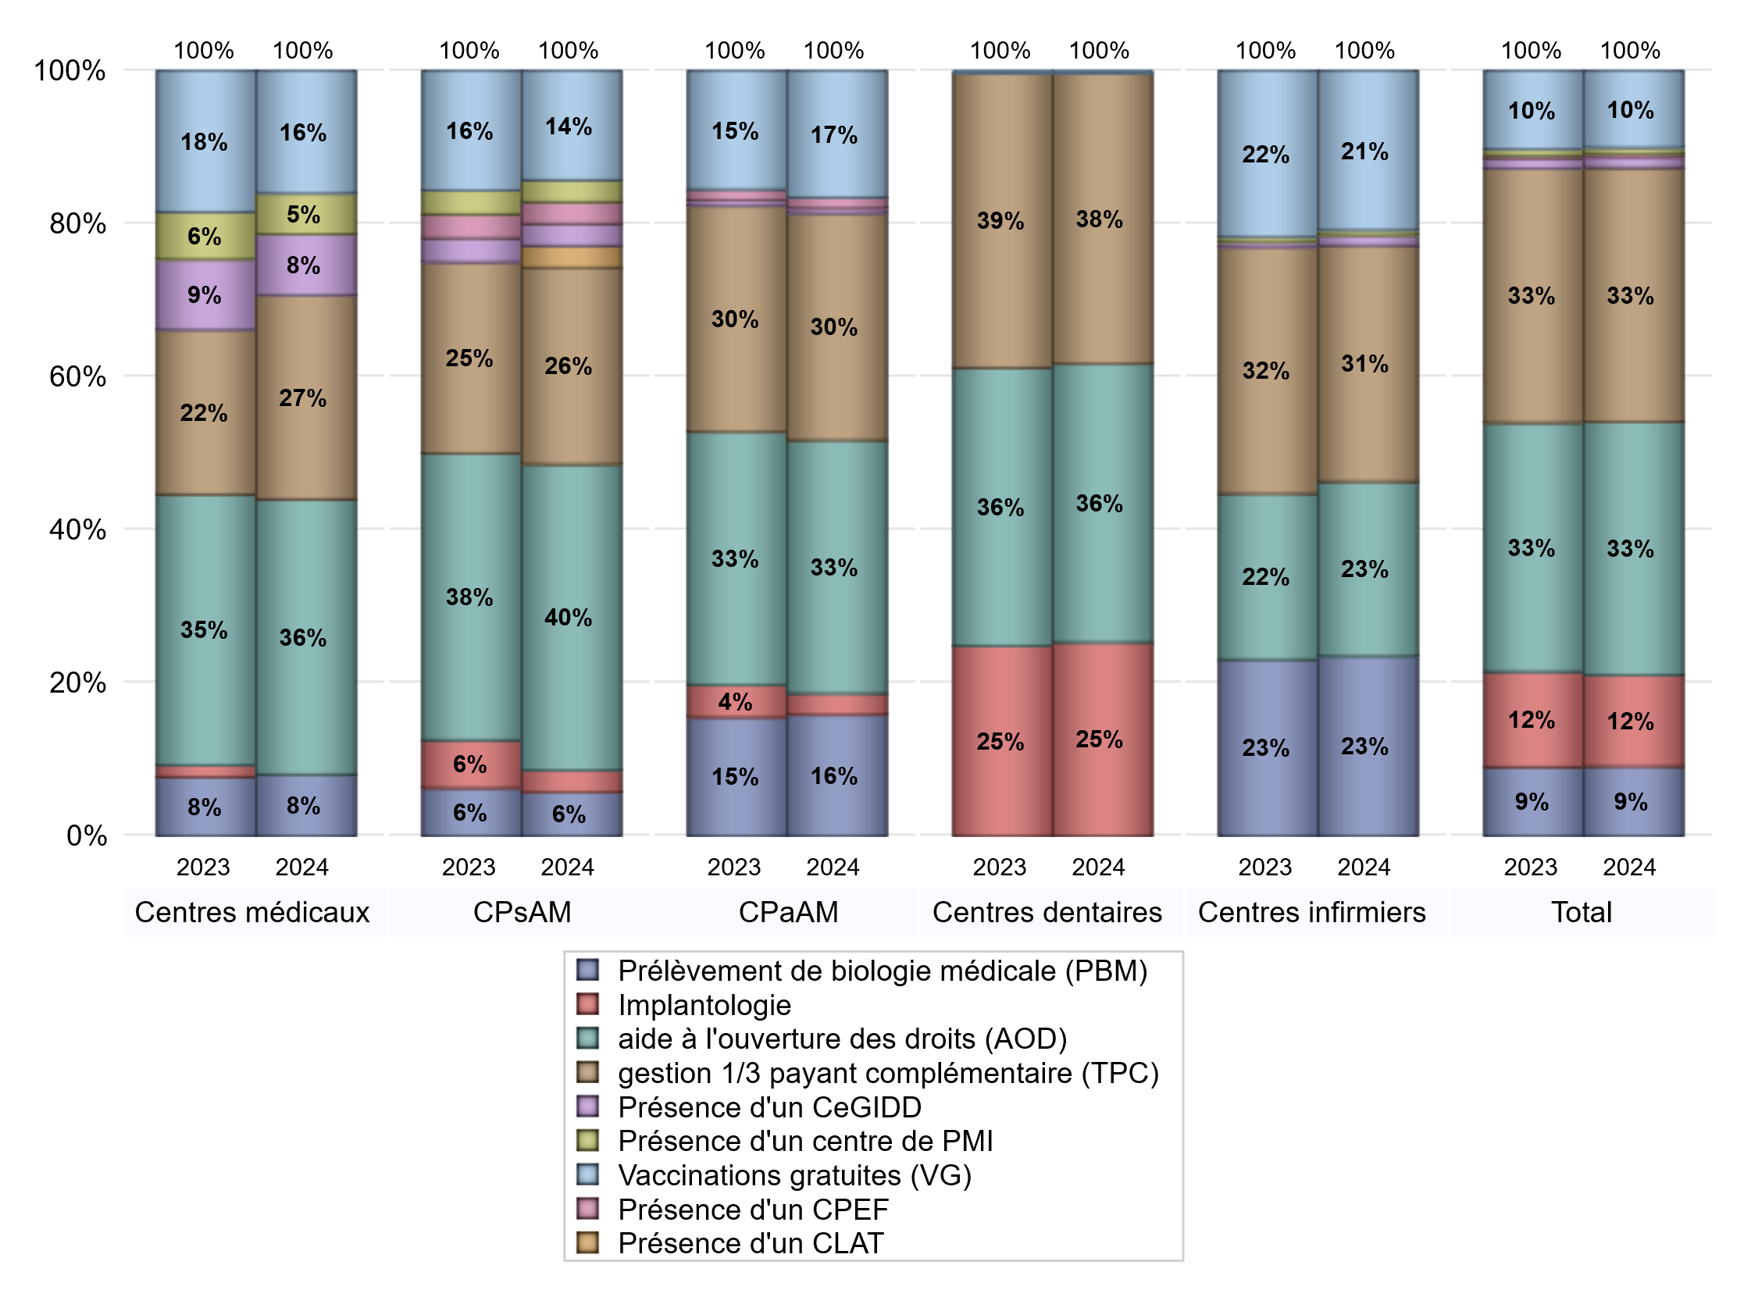
ACTIVITES SPECIFIQUES
 | centres médicaux |  |  | Centres de santé polyvalents sans auxiliaires médicaux CPsAM |  | Centres de santé polyvalents avec auxiliaires médicaux CPaAM |  | Total centres à activité médicale | Centres de santé dentaires |  |  | Centres de santé infirmiers |  | Grand Total | Dont centres de santé pluri professionnels
 | avec MG et avec auxiliaires médicaux | avec MG et sans auxiliaires médicaux | sans MG | avec MG | sans MG | avec MG | sans MG |  | avec MG et avec auxiliaires médicaux | avec MG et sans auxiliaires médicaux | sans MG | avec MG | sans MG
Prélèvement de biologie médicale (PBM) | 2 | 4 | 0 | 2 | 0 | 21 | 2 | 31 | 0 | 0 | 0 | 2 | 33 | 66 | 26
Sous total PBM | 6 |  |  | 2 |  | 23 |  |  | 0 |  |  | 35
Implantologie | 0 | 0 | 0 | 1 | 0 | 4 | 0 | 5 | 2 | 0 | 80 | 0 | 0 | 87 | 6
Sous total implanto | 0 |  |  | 1 |  | 4 |  |  | 82 |  |  | 0
aide à l'ouverture des droits (AOD) | 9 | 14 | 4 | 12 | 2 | 37 | 11 | 89 | 2 | 0 | 116 | 1 | 33 | 241 | 51
Sous total AOD | 27 |  |  | 14 |  | 48 |  |  | 118 |  |  | 34
gestion 1/3 payant complémentaire (TPC) | 6 | 9 | 5 | 6 | 3 | 34 | 9 | 72 | 2 | 0 | 121 | 2 | 44 | 241 | 44
Sous total TPC | 20 |  |  | 9 |  | 43 |  |  | 123 |  |  | 46
Présence d'un CLAT | 0 | 0 | 0 | 1 | 0 | 0 | 0 | 1 | 0 | 0 | 0 | 0 | 0 | 1 | 0
Sous total CLAT | 0 |  |  | 1 |  | 0 |  |  | 0 |  |  | 0
Présence d'un CeGIDD | 1 | 5 | 0 | 0 | 1 | 1 | 0 | 8 | 0 | 0 | 0 | 1 | 1 | 10 | 3
Sous total CeGIDD | 6 |  |  | 1 |  | 1 |  |  | 0 |  |  | 2
Présence d'un CPEF | 0 | 0 | 0 | 1 | 0 | 2 | 0 | 3 | 0 | 0 | 0 | 0 | 0 | 3 | 2
Sous total CPEF | 0 |  |  | 1 |  | 2 |  |  | 0 |  |  | 0
Présence d'un centre de PMI | 2 | 2 | 0 | 1 | 0 | 0 | 0 | 5 | 0 | 0 | 0 | 0 | 1 | 6 | 3
Sous total PMI | 4 |  |  | 1 |  | 0 |  |  | 0 |  |  | 1
Vaccinations gratuites (VG) | 2 | 10 | 0 | 4 | 1 | 22 | 2 | 41 | 1 | 0 | 0 | 1 | 30 | 73 | 27
Sous total VG | 12 |  |  | 5 |  | 24 |  |  | 1 |  |  | 31
Total | 75 |  |  | 35 |  | 145 |  | 255 | 324 |  |  | 149 |  | 728 | 162

